PASAPORTE DATOS
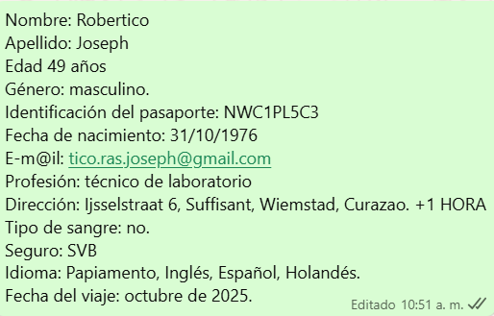

Nombre | Robertico | Nombre | Nombre
Nombre |  | Nombre | Nombre
Apellido | Joseph | Apellido | Nombre
Apellido de casada |  | Apellido de casada | Apellido
Género: . | Masculino | Género: . | Apellido de casada
Pasaporte | NWC1PL5C3 | Pasaporte | Género: .
Fecha de nacimiento | 1976-10-31 | Fecha de nacimiento | Pasaporte
Edad | 49 | Edad | Fecha de nacimiento
Estado civil |  | Estado civil | Edad
Dirección | Ijsselstraat 6, Suffisant, Wiemstad, Curazao | Dirección | Estado civil
Nacionalidad y domicilio: |  | Nacionalidad y domicilio: | Dirección
Email: | tico.ras.joseph@gmail.com | Email: | Nacionalidad y domicilio:
Teléfono |  | Teléfono | Email:
Profesión |  | Profesión | Teléfono
RH |  | RH | Profesión
Seguro |  | Seguro | RH
Peso | 93 kg | Peso | Seguro
Altura | 1,77 metros. | Altura | Peso
Idioma | Español, Holandés. | Idioma | Altura
Estadia: |  |  | Idioma
 |  | Salud
 |  |  | Salud

CONFIRMACIÓN DE SERVICIOS
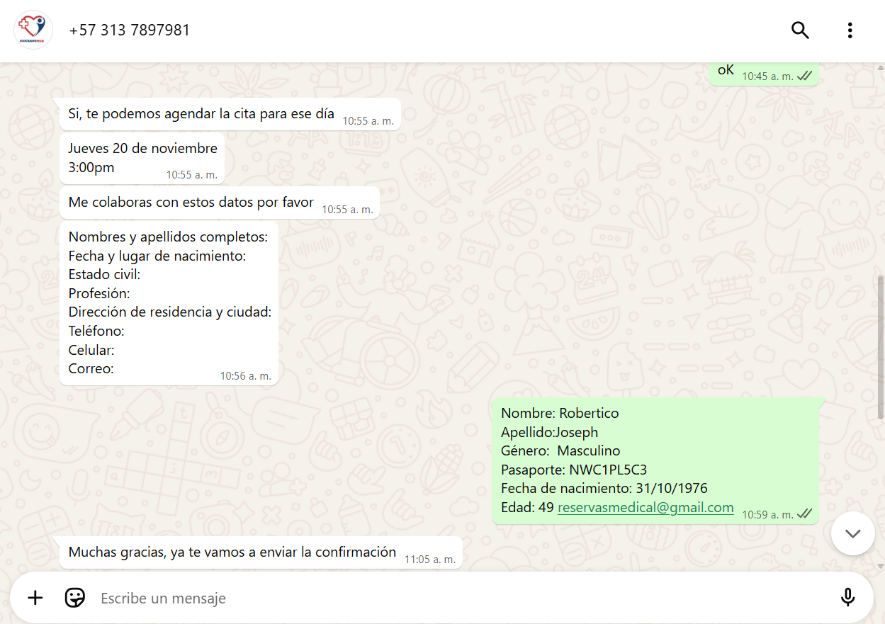
 |  |  | IPS ELECTRODIAGNOSTICOS-ELECTROMIOGRAFIA MIEMBROS INFERIORES

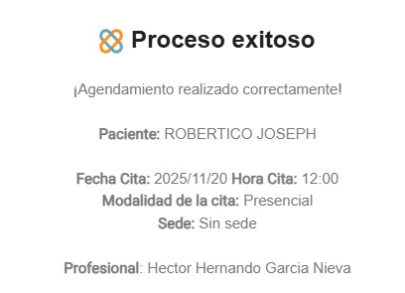
 | RESONANCIA DE COLUMNA SIMPLE
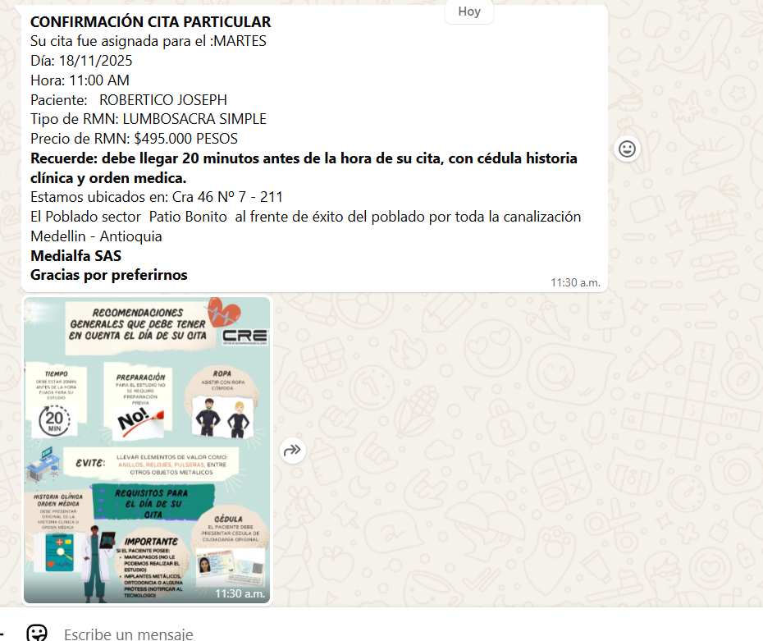

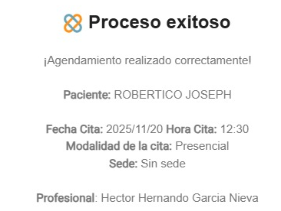
 |  |  | IPS ELECTRODIAGNOSTICOS-CONSULTA CON FISIATRIA

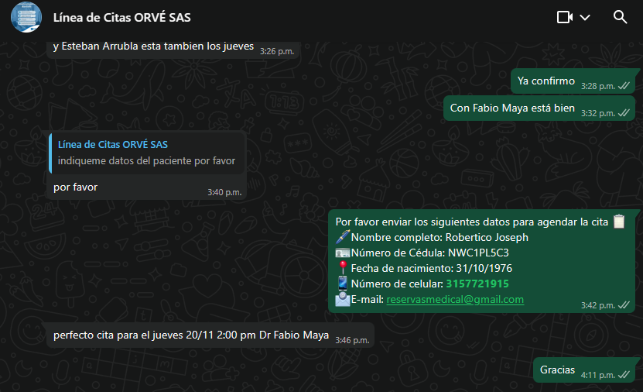
CONFIRMACIÓN CONSULTA CON ORTOPEDIA

 |  | CONFIRMACIÓN CONSULTA CON UROLOGIA
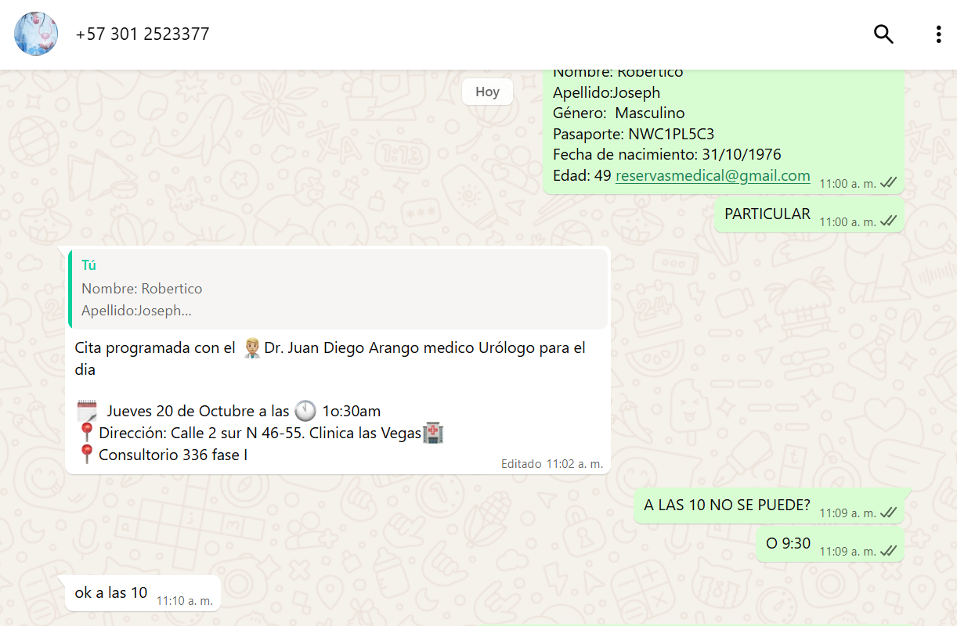

 |  | CONFIRMACIÓN CONSULTA CON CARDIOLOGIA

VUELO
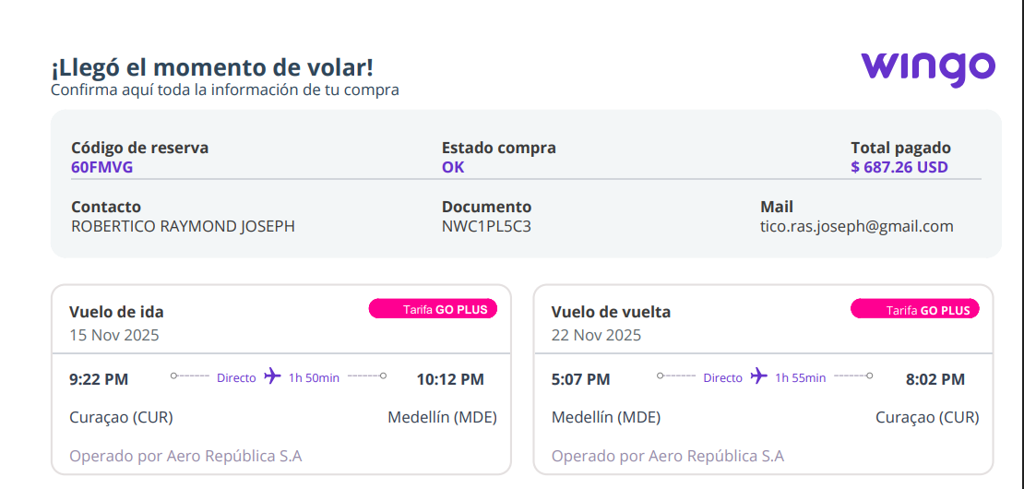

SILLA DE RUEDAS
60FMVG

15NOV CUR-MDE//
22 NOV MDE-CUR 5:07 PM

